inscription préalable
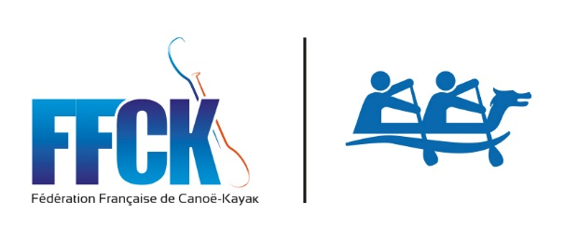 |  |  | 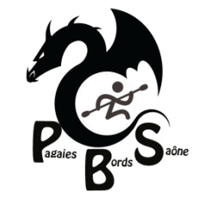

Championnat Régional Bourgogne Franche Comté
Lac de CHOUR - 29 avril 2018

Nom du club et N° FFCK

INSCRIPTION PREALABLE

Date Limite d'envoi : Lundi 23 avril 2018
Par mail à : | pfaudot@ffck.org
 | Copie à : pmasson@ffck.org

Règlement à apporter le jour de la compétition
Chéque à l'odre de : P B S

EQUIPAGES |  | NOMBRE | TARIF UNITAIRE DE L'ENGAGEMENT | TOTAL | 1
DB10 jeunes |  |  | 50.00 € | 0.00 €
DB10 (cadet à vétéran) |  |  | 100.00 € | 0.00 €
DB10 Master (> à 40 ans , né avant 1978) |  |  | 100.00 € | 0.00 €
TOTAL GENERAL |  |  |  | 0.00 €

Tous les clubs participants coopérent au bon déroulement de la manifestation :
ils doivent pouvoir fournir un juge formé non pagayeur. Il se mettra à la disposition
de l'organisateur au moins une heure avant la première course

Nom du responsable des inscriptions
Mail
N° de portable

Fait à : |  | le :

tampon du club et signature du responsable

